关系图
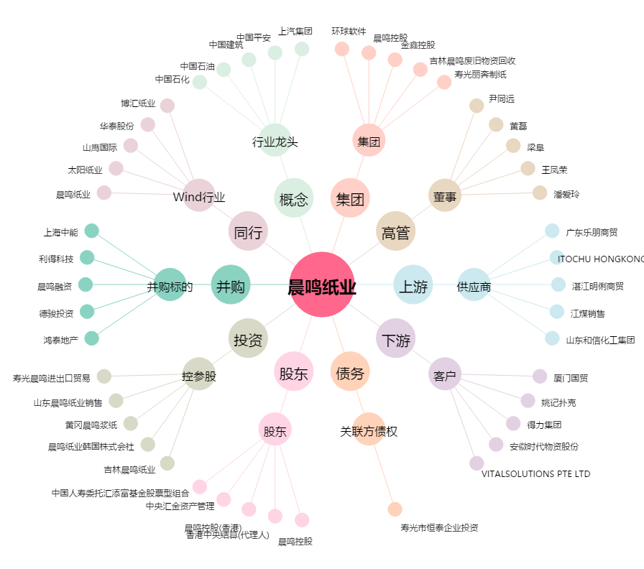
晨鸣纸业[000488.SZ] - 关系概览图

